事業内容-卸売事業（済）
 | メーカーと消費者をつなぐ架け橋
 | ～皆様の笑顔を応援！食のベストパートナー～

つがる屋は、日本全国の約2000メーカーの商品を取り扱い
小売店・業者様等のご要望に応じた商品を提案・発掘・売り場の提案等を行っております。

トレンド品やTV等のメディアで放映され爆発しそうな商品をいち早く情報を掴み、
日夜「商品の発掘と情報」を日本全国にご提案しております。
常にアンテナを張り巡らせ、価値ある商品をどこよりも早く見つけ出すことが弊社の強みです。

また、季節商材の提案や開発、お取引先様の「食」に関するどんなお悩みも弊社にお任せください。
是非フードビジネスサポーターとして、弊社へお問い合わせください。

 |  | 問い合わせリンク

食品卸業について
卸売とはメーカーから商品を仕入れて、消費者以外の企業や人に販売します。
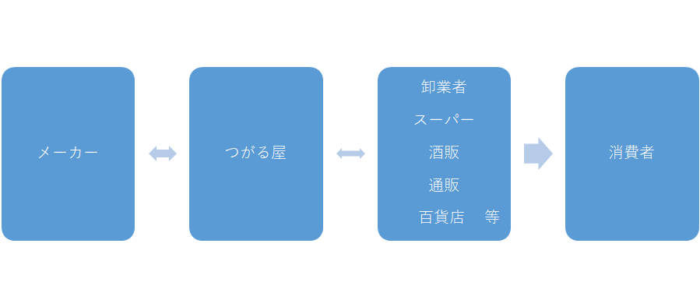

 |  |  | ←イメージ

 |  |  | 白抜きだと インパクト弱いので黄色に変更

事業内容-EC事業事業（済）
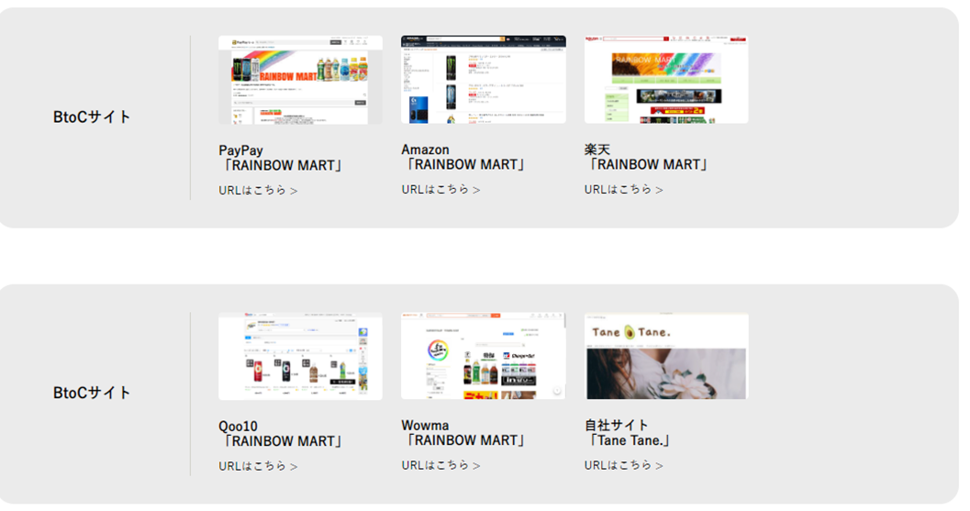
EC事業とは
ECとは「Electronic Commerce」の略で、Eコマースとも呼ばれます。日本語で言えば「電子商取引」です。 インターネット経由で契約や決済をし、物やサービスを提供する事業をEC事業と呼びます。

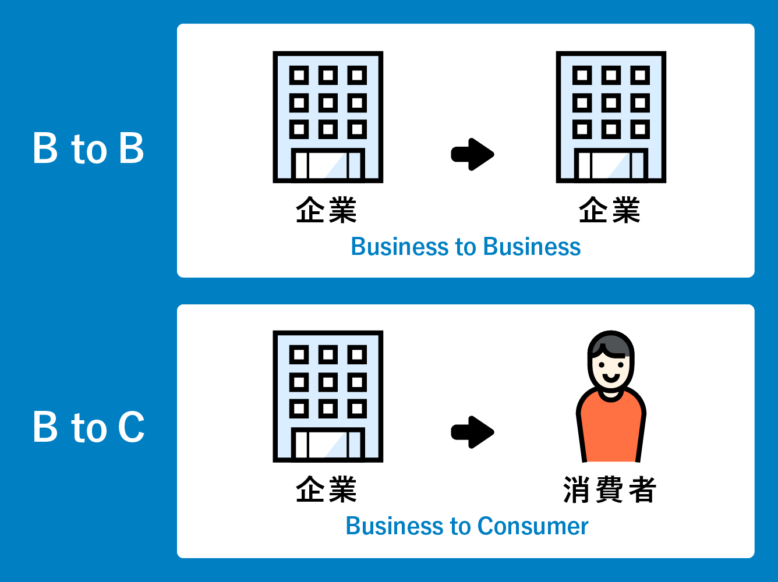

BtoBでは「ザッカネット」「つがる屋 特販部」
BtoCでは、食品・雑貨を中心に取り扱う弊社運営サイト「つがる屋オンライン」「Yahoo!ショッピングストア」を通じて、EC事業を展開しています。
※BtoBは会員制となります。

迅速・丁寧な対応を心がけております。
是非弊社のショップへ遊びにいらっしゃってください！

↓こんな感じでショップサイトの表示をお願いします。

企業情報-会社概要(済)
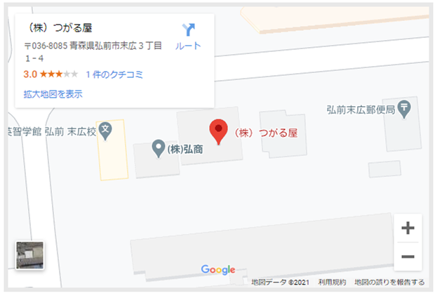
社名 | 株式会社つがる屋
取締役社長 | 宍戸 聡
本社 | 〒036-8085 青森県弘前市末広3丁目1-4 TEL:0172-88-7157 FAX:0172-88-7167
営業所 | 岩手・名古屋・福岡
物流拠点 | 青森・東京・神奈川・名古屋・京都・下関
設立 | 2012-12-20
資本金 | 1千万円（2021年1月22日現在）
従業員 | 15名
取引銀行 | 青森銀行 みずほ銀行
取扱商品 | 飲料・加工食品・菓子・全酒類・贈答品・雑貨等
販売先 | 問屋・量販店・スーパー・百貨店・直売所・ネット販売業者・酒販店・景品問屋・自販機業者 等数百社
仕入先 | 国分・佐藤・加藤産業・三井食品・ヤマエ久野・青森中央水産・青森県農業工業協同組合連合会 等数百社

経営理念（済）
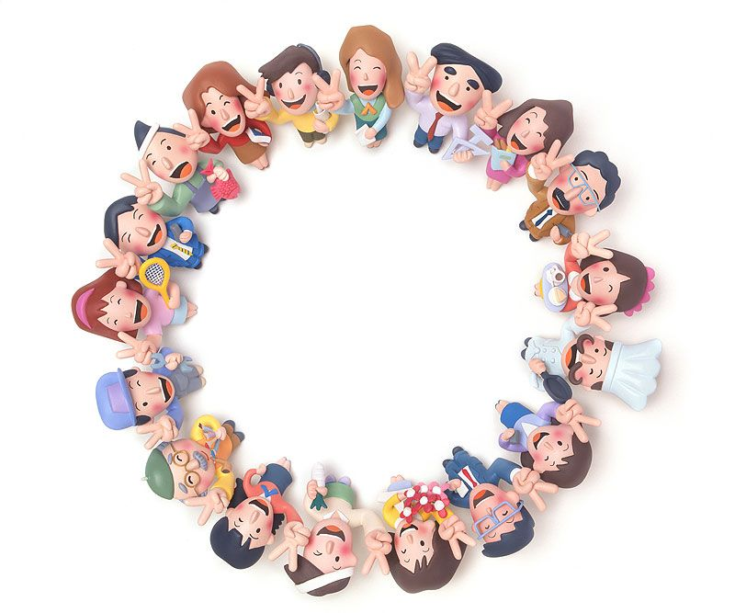

経営理念
 |  | 笑顔の為に

近江商人の三方よし『売り手によし、買い手によし、世間によし』を手本に
販売先様、仕入先様、弊社従業員、従業員の家族、つがる屋に関わる全ての人が「笑顔」になることを目指しています。
お取引先様に喜んでいただき笑顔になれるから、仕事が楽しくなり弊社従業員も笑顔になれる。
弊社従業員が楽しい気持ちで働けるから家族も笑顔になれると「笑顔」は輪となりつながっていると考えています。
弊社と関わる全ての皆様が「いつも笑顔」でいられるそんな企業を目指しております。

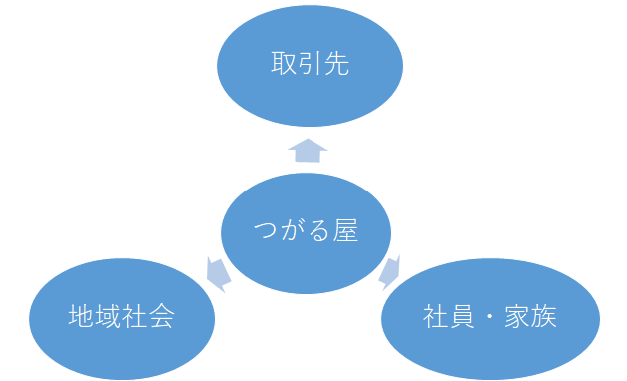

 | こんな感じの 国際的な写真
 | 世界中の老若男女＆動物も

企業情報-SDGｓ（済）
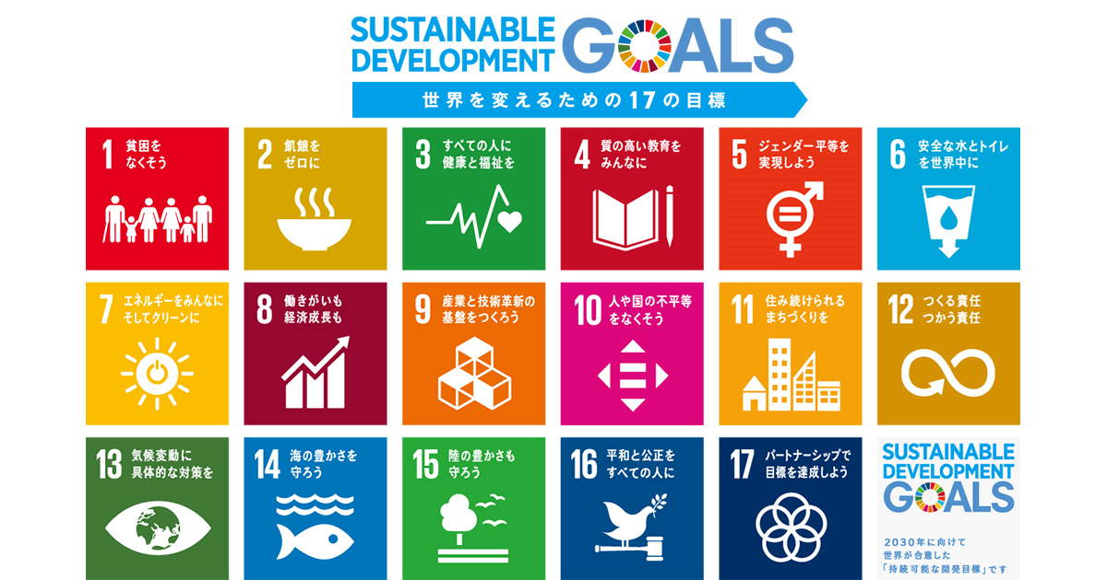
SDGsへの取り組み

「SDGs（エスディージーズ）」は、「Sustainable Development Goals（持続可能な開発目標）」の略称であり、2015年9月に国連で開かれたサミットの中で世界のリーダーによって決められた、国際社会共通の目標です。

つがる屋は、あらゆる企業活動を通じてＳＤＧｓに貢献していきます。

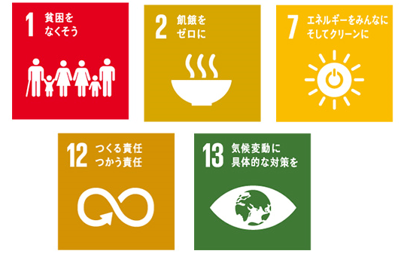
 | 食品ロスを減らすために
 | 賞味期限間近・賞味期限切れ・在庫過剰・季節外商品・パッケージ変更や不揃い商品等、さまざまな理由で廃棄されているのが現状です。
 | 平成29年度推計の農林水産省の推計によると、日本国内では年間2,550万トンの食品廃棄物等が報告されている。そのうち、まだ食べられるのに廃棄される「食品ロス」は612万トン。
 | これは、世界中で飢餓に苦しむ人々に向けた世界の食糧援助量(平成30年で年間約390万トン)の1.6倍に相当します。
 | 食品ロスに関して何も手を打たず、今のままの状況が続けば、人口増加に伴って栄養不足で苦しむ人がますます増え、貧困に拍車がかかることになります。

 | また、食品ロスが気候変動を加速させると感じています。
 | 余った食べ物は、加工業者や流通業者、飲食店、家庭などからごみとして出されます。
 | これらは処理工場に運ばれ、可燃ごみとして処分されますが、
 | 水分を含む食品は、運搬や焼却の際に二酸化炭素（CO2）を排出。また、焼却後の灰の埋め立ても環境負荷につながります。

 | 少しでも食品ロスを減らすために、賞味期限が迫った余剰在庫や不揃い商品などのB品と呼ばれる廃棄寸前商品を、消費者へお届けするお手伝いをしています。

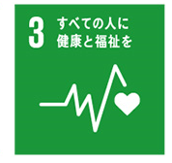
 | すべての人に健康と福祉を
 | ・拠点をリモートでつないで全社員での「ラジオ体操・ヨガ・瞑想・ストレッチ等」を実施
 | ・感染症予防で社員全員を対象に、インフルエンザ予防接種を毎年実施
 | （接種費用を会社が補助しています。）
 | ・従業員に対する定期健康診断

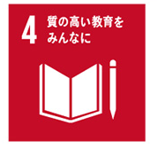
 | 質の高い教育をみんなに
 | ・社内研修の提供
 | ・仕事を楽しく取り組んでいくために楽しみを感じる職場環境の提供


 | ジェンダー平等を実現しよう
 | ・年齢や性別に寄らない働き方への取り組み
 | ・産休・育休制度の充実

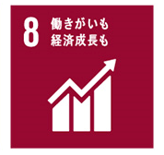
 | 働きがいのある職場・働きやすい職場
 | ・ワークライフバランスを考慮した働き方の推進
 | ・有給休暇の取得推進
 | ・BBQ・社員旅行等のイベント実施

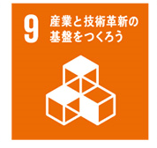
 | 産業と技術革新の基盤をつくろう
 | お客さまの健康と安全を最優先した営業スタイルとして「オンライン商談サービス」を開始しました。
 | Webツールを活用しながら、コロナ禍でもお客さまとのコミュニケーションを取りながら商談しています。
 | 在宅時間が増えご要望も多様になる現在、営業前線においても
 | 最適なコミュニケーション手法を模索し続けます。

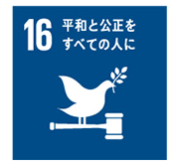
 | 平和と公正をすべての人に
 | ・コンプライアンス遵守（暴力・暴力関連行為・非差別的法規を就業規則に盛込む）
 | ・反社会的勢力の排除

企業情報-プロジェクト（済）
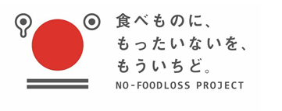


1 | 食品ロス０への挑戦！
 | まだ食べられるのに廃棄される「食品ロス」は年間約612万トン、そのうち事業系食品ロスは約３２８万トン近く発生しています。
 | 世界における食糧援助量は年間約３９０万トン。
 | 私たちの国は、世界の食糧援助量に相当するぐらいの量が廃棄されてます。
 | 日本人の一人当たりの年間食品廃棄物量は世界で第6位、アジアではワースト1位という多さです。
 | 大きな原因のひとつとして賞味期限が関係しており、まだ食べられるけど賞味期限が近いから、切れたからという理由で破棄されるのが大きな課題となっています。
 | せっかくおいしい食品を食べてもらおうと丹精込めてお金もかけて作ったのに、それをさらにお金をかけて廃棄しなければならない…
 | そんな現状を打破するべくつがる屋は、農林水産省食品ロス削減国民運動参加企業として食品ロスの削減に取り組んでおります。
 | 賞味期限の短い商品・廃棄寸前の商品、在庫過剰品、季節外商品、パッケージ変更やB品等メーカー様のお困りの商品を買い取り
 | 欲しいものを、欲しい分だけ、欲しい方へご提案しています。
 | 食品ロス・食品リサイクル：農林水産省 (maff.go.jp)

2 | ＮＰＯ法人 日本もったいない食品センター正会員として「フードロス削減運動」に協力しております。
 | 特定非営利活動(NPO)法人日本もったいない食品センターは主に事業者から食品衛生上問題のない廃棄予定品を引き受け、
 | ecoeatでの販売、慈善団体/生活困窮者への支援で消費する直接的な食品ロス低減と
 | 食品に関する知識を広める為の啓発活動（取材/講演/ecoeat店頭での説明）によって
 | 間接的な食品ロス低減活動をしています。
 | 飲料・食品の買い取り | NPO法人日本もったいない食品センター (mottainai-shokuhin-center.org)

3 | 『青森県産の素材で食品づくりを行う職人たちの集まりです』
 | 「豆腐屋・納豆屋・乳製品屋・ジャム屋・素材屋・研究家」等、各業界のスペシャリストが毎月”情報交換・意見交換・新商品開発”等をしています。
 | 全国的にも希な団体です。
 | 弊社では【スイーツ部門】として加入しております。
 | スイーツの商品開発をしましたが、スイーツだけに留まらず、
 | 「調味料やお菓子、お惣菜」など様々な食品の新しい味をつくり、青森の良いところを全国へ発信していきたいと考えております。
 | 青森の美味しいものを全国に！青森ならではのもので活性化を！
 | 目指すは、現代版「北前船」！
 | 流通を通し、全国のみなさまに青森のおいしさを伝えて参ります。
 | あおもり正直村｜トップページ (syojikimura.com)

4 | つがる屋は、東北六商会議に参加中です。
 | 東北には、まだまだ知られていない農産品や工芸品など、
 | 魅力ある地域資源が数多く眠っています。
 | 東北六商会議は、
 | 東北地域商社間の情報共有ネットワークと人材発掘を行い、
 | 共に東北地域商材の発掘とマーケティング、販路開拓を行っていく場です。
 | 東北六県のそれぞれ特性を生かしながら、東北ブランドを強いものにしていく。
 | 東北に新しい文化と価値をつくり、
 | 東北産業を未来へ残すことを目的としています。
 | https://tohoku6.jp/

